상품제안서
목쿠션 (극세사 B형) | 상품코드: F23877

 |  |  |  |  |  |  | 02-412-0044 | www.easy1.co.kr
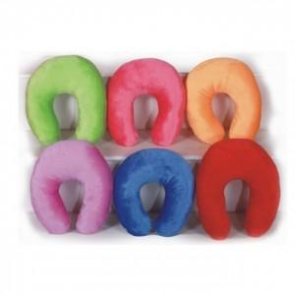

【상세/제작정보】 | ★ 자수인쇄는 글자수, 디자인에 따라 비용이 추가 됩니다. 꼭 문의 주세요

【인쇄/포장옵션】 | 자수 / 포장불가능

【공급단가】 | 수량 | 100~ | 300~ | 500~ | 1,000~ | 3,000~
*VAT별도 | 단가 | 5,260원 | 5,070원 | 4,870원 | 4,680원 | 4,560원

【상품 URL】 | https://dev.easy1.co.kr:443/src/goods_detail.php?gdno=23877

